Gráfico 1
MINISTERIO DE HACIENDA
DIRECCIÓN GENERAL DE PRESUPUESTO
DIRECCIÓN DE ESTUDIOS ECONÓMICOS Y SEGUIMIENTO FINANCIERO
Gráfico 1. Perspectivas de Crecimiento de Estados Unidos

(2022-2024)
Valores en porcentaje %

 | 2022 | 2.1
 | 2023 | 1.6
 | 2024 | 1.1

Fuentes: World Economic Outlook Abril 2023, Fondo Monetario Internacional (FMI).

Gráfico 2
 | MINISTERIO DE HACIENDA
 | DIRECCIÓN GENERAL DE PRESUPUESTO
 | DIRECCIÓN DE ESTUDIOS ECONÓMICOS Y SEGUIMIENTO FINANCIERO

 |  | Gráfico 2. Tasas de Rendimiento de los Títulos del Tesoro EE. UU.
 |  | Enero - Mayo, 2022 - 2023
 |  | Valores en porcentajes %

 |  | Fuente: Elaboración propia con datos de la Federal Reserve.

 |  |  |  | https://www.federalreserve.gov/datadownload/Download.aspx?rel=H15&series=67a13dc82d58d3826505e9b046281354&filetype=spreadsheetml&label=include&layout=seriescolumn&from=01/01/2021&to=05/31/2023

 |  |  |  | Download Page | H.15 Selected Interest Rates for Jun 20, 2023
 |  |  |  | Series Description | 3-month Treasury bill secondary market rate discount basis | 1-year Treasury bill secondary market rate^ discount basis | Treasury long-term average (over 10 years)
 |  |  |  | Unit: | Percent:_Per_Year | Percent:_Per_Year | Percent:_Per_Year
 |  |  |  | Multiplier: | 1 | 1 | 1
 |  |  |  | Currency: | NA | NA | NA
Año | Mes | a 3 meses | a más de 10 años | Unique Identifier: | H15/H15/RIFSGFSM03_N.M | H15/H15/RIFSGFSY01_N.M | H15/H15/RIFLGFL_XII_N.M
2022 | enero | 0.15 | 0.53 | Time Period | RIFSGFSM03_N.M | RIFSGFSY01_N.M | RIFLGFL_XII_N.M
 | febrero | 0.33 | 0.97 | 2021-01 | 0.08 | 0.1 | -0.41
 | marzo | 0.44 | 1.28 | 2021-02 | 0.04 | 0.07 | -0.27
 | abril | 0.76 | 1.81 | 2021-03 | 0.03 | 0.07 | -0.02
 | mayo | 0.98 | 1.97 | 2021-04 | 0.02 | 0.06 | -0.07
2023 | enero | 4.54 | 4.49 | 2021-05 | 0.02 | 0.05 | -0.14
 | febrero | 4.65 | 4.7 | 2021-06 | 0.04 | 0.07 | -0.23
 | marzo | 4.69 | 4.47 | 2021-07 | 0.05 | 0.07 | -0.39
 | abril | 4.92 | 4.48 | 2021-08 | 0.05 | 0.07 | -0.42
 | mayo | 5.14 | 4.69 | 2021-09 | 0.04 | 0.07 | -0.4
 |  |  |  | 2021-10 | 0.05 | 0.1 | -0.39
 |  |  |  | 2021-11 | 0.05 | 0.17 | -0.51
 |  |  |  | 2021-12 | 0.06 | 0.28 | -0.49
 |  |  |  | 2022-01 | 0.15 | 0.53 | -0.21
 |  |  |  | 2022-02 | 0.33 | 0.97 | 0
 |  |  |  | 2022-03 | 0.44 | 1.28 | -0.14
 |  |  |  | 2022-04 | 0.76 | 1.81 | 0.3
 |  |  |  | 2022-05 | 0.98 | 1.97 | 0.7
 |  |  |  | 2022-06 | 1.49 | 2.55 | 0.93
 |  |  |  | 2022-07 | 2.23 | 2.91 | 1.05
 |  |  |  | 2022-08 | 2.63 | 3.16 | 0.97
 |  |  |  | 2022-09 | 3.13 | 3.73 | 1.46
 |  |  |  | 2022-10 | 3.72 | 4.23 | 1.9
 |  |  |  | 2022-11 | 4.15 | 4.51 | 1.78
 |  |  |  | 2022-12 | 4.25 | 4.47 | 1.54
 |  |  |  | 2023-01 | 4.54 | 4.49 | 1.51
 |  |  |  | 2023-02 | 4.65 | 4.7 | 1.6
 |  |  |  | 2023-03 | 4.69 | 4.47 | 1.58
 |  |  |  | 2023-04 | 4.92 | 4.48 | 1.51
 |  |  |  | 2023-05 | 5.14 | 4.69 | 1.64

Gráfico 3
MINISTERIO DE HACIENDA
DIRECCIÓN GENERAL DE PRESUPUESTO
DIRECCIÓN DE ESTUDIOS ECONÓMICOS Y SEGUIMIENTO FINANCIERO
Gráfico 3. Proyecciones macroeconómicas para la Zona Euro

Tasa de variación anual
Valores en porcentaje %

 | 2022 | 3.5
 | 2023 | 0.9
 | 2024 | 1.4

Fuentes: World Economic Outlook Abril 2023, Fondo Monetario Internacional (FMI).

Gráfico 4
MINISTERIO DE HACIENDA
DIRECCIÓN GENERAL DE PRESUPUESTO
DIRECCIÓN DE ESTUDIOS ECONÓMICOS Y SEGUIMIENTO FINANCIERO
Gráfico 4. Perspectivas de Crecimiento de China

(2022-2024)
Valores en porcentaje %

 |  | Proyecciones
 | 2022 | 3.0
 | 2023 | 5.2
 | 2024 | 4.5

Fuentes: World Economic Outlook Abril 2023, Fondo Monetario Internacional (FMI).

Gráfico 5
MINISTERIO DE HACIENDA
DIRECCIÓN GENERAL DE PRESUPUESTO
DIRECCIÓN DE ESTUDIOS ECONÓMICOS Y SEGUIMIENTO FINANCIERO

Gráfico 5. Proyecciones macroeconómicas para América Latina y el Caribe
Variación porcentual interanual

 |  | 2022 | 2023 | 2024
 | América Latina y el Caribe | 4.0 | 1.6 | 2.2

Fuente: Elaboración propia con datos del Fondo Monetario Internacional.

Gráfico 6
MINISTERIO DE HACIENDA
DIRECCIÓN GENERAL DE PRESUPUESTO
DIRECCIÓN DE ESTUDIOS ECONÓMICOS Y SEGUIMIENTO FINANCIERO

 |  | Gráfico 6. Crecimiento Interranual del Producto Interno Bruto (PIB)
 |  | 2019-2023
 |  | Valores en %

 |  |  | Periodo | PIB E-M
 |  |  | 2019 E-M | 5.7
 |  |  | 2020 E-M | 0.2
 |  |  | 2021 E-M | 3.3
 |  |  | 2022 E-M | 6.1
 |  |  | 2023* E-F | 1.1

 | Notas: *Cifras preliminares.
 | Fuente: Banco Central de la República Dominicana (BCRD).

Gráfico 7
 |  |  |  |  |  |  | Gráfico 7. Evolución Mensual de las Reservas Internacionales Brutas y en meses de Importación
 |  |  |  |  |  | Enero – marzo 2023
 |  |  |  |  |  | Valores en US$ millones

 | RESERVAS INTERNACIONALES
ENERO | 14,605.3
FEBRERO | 15,592.0
MARZO | 16,021.8

 |  |  |  | Fuente: Banco Central de la República Dominicana.

Año | 2023 |  |  | Año
Meses | ACTIVOS | RESERVAS |  | Meses | RESERVAS INTERNACIONALES
 | BRUTOS | BRUTAS 1/ | NETAS 2/
ENERO | 15,232.0 | 14,605.3 | 14,598.8 | ENERO | 14,605.3
FEBRERO | 16,219.2 | 15,592.0 | 15,589.7 | FEBRERO | 15,592.0
MARZO | 16,659.9 | 16,021.8 | 16,016.8 | MARZO | 16,021.8
ABRIL | 16,807.9 | 16,163.5 | 16,155.9 | ABRIL | 16,163.5
MAYO | 16,825.1 | 16,189.5 | 16,186.6 | MAYO | 16,189.5

Gráfico 8
4.50%
3.50%
2.50%
7.00%
6.50%
6.00%
9.00%
8.50%
8.00%
3.50%
3.00%
2.50%
3.50%
3.00%
2.50%
4.00%
3.50%
3.00%
Banco Central de la República Dominicana
Tasas de Política Monetaria y Facilidades Permanentes |  |  |  |  |  | Gráfico 8. Corredor de Tasas de Interés
2020-2022
En % anual |  |  |  |  |  | 2020-2022
Año | Mes | Depósito | Tasa de Política Monetaria | Préstamo |  | Valores en porcentaje (%)
2020 | Ene | 3.00% | 4.50% | 6.00%
 | Feb | 3.00% | 4.50% | 6.00%
 | Mar | 2.50% | 3.50% | 4.50%
 | Abr | 2.50% | 3.50% | 4.50%
 | May | 2.50% | 3.50% | 4.50%
 | Jun | 2.50% | 3.50% | 4.50%
 | Jul | 2.50% | 3.50% | 4.50%
 | Ago | 2.50% | 3.50% | 4.50%
 | Sep | 2.50% | 3.00% | 3.50%
 | Oct | 2.50% | 3.00% | 3.50%
 | Nov | 2.50% | 3.00% | 3.50%
 | Dic | 2.50% | 3.00% | 3.50%
2021 | Ene | 2.50% | 3.00% | 3.50%
 | Feb | 2.50% | 3.00% | 3.50%
 | Mar | 2.50% | 3.00% | 3.50%
 | Abr | 2.50% | 3.00% | 3.50% | Fuente: Banco Central de la República Dominicana
 | May | 2.50% | 3.00% | 3.50%
 | Jun | 2.50% | 3.00% | 3.50%
 | Jul | 2.50% | 3.00% | 3.50%
 | Ago | 2.50% | 3.00% | 3.50%
 | Sep | 2.50% | 3.00% | 3.50%
 | Oct | 2.50% | 3.00% | 3.50%
 | Nov | 2.50% | 3.00% | 3.50%
 | Dic | 3.00% | 3.50% | 4.00%
2022 | Ene | 4.00% | 4.50% | 5.00%
 | Feb | 4.50% | 5.00% | 5.50%
 | Mar | 4.50% | 5.00% | 5.50%
 | Abr | 5.00% | 5.50% | 6.00%
 | May | 5.00% | 5.50% | 6.00%
 | Jun | 6.00% | 6.50% | 7.00%
 | Jul | 6.75% | 7.25% | 7.75%
 | Ago | 7.25% | 7.75% | 8.25%
 | Sep | 7.50% | 8.00% | 8.50%
 | Oct | 7.75% | 8.25% | 8.75%
 | Nov | 8.00% | 8.50% | 9.00%
 | Dic | 8.00% | 8.50% | 9.00%
2023 | Ene | 8.00% | 8.50% | 9.00%
 | Feb | 8.00% | 8.50% | 9.00%
 | Mar | 8.00% | 8.50% | 9.00%

1A partir de febrero de 2013 se introdujo un nuevo mecanismo de operatividad de la política monetaria. La TPM pasa a ser una tasa indicativa, mientras que las tasas de las facilidades permanentes quedan definidas a partir de la TPM +/- un porcentaje.
2En una reunión extraordinaria de política monetaria el 16 de marzo de 2020, se redujo la TPM y se modificaron las tasas de las facilidades permanentes, siendo efectivas a partir del 19 de marzo de 2020.

Gráfico 9
 |  |  |  |  | Gráfico 9. Inflación Interanual y Subyacente
 |  |  |  |  | 2021 - 2023
 |  |  |  |  | Valores en porcentaje (%)

- Rango Meta 4 ± 1

 |  |  |  | Fuente: Banco Central de la República Dominicana.

Año | Mes | Subyacente | Variación porcentual (12 meses)
2021 | Ene | 4.93 | 6.23
 | Feb | 5.36 | 7.09
 | Mar | 5.58 | 8.30
 | Abr | 5.72 | 9.65
 | May | 5.83 | 10.48
 | Jun | 6.00 | 9.32
 | Jul | 5.79 | 7.88
 | Ago | 5.91 | 7.90
 | Sep | 6.10 | 7.74
 | Oct | 6.31 | 7.72
 | Nov | 6.63 | 8.23
 | Dic | 6.87 | 8.50
2022 | Ene | 7.00 | 8.73
 | Feb | 6.97 | 8.98
 | Mar | 6.99 | 9.05
 | Abr | 7.25 | 9.64
 | May | 7.29 | 9.47
 | Jun | 7.11 | 9.48
 | Jul | 7.10 | 9.43
 | Ago | 7.12 | 8.80
 | Sep | 7.04 | 8.63
 | Oct | 6.86 | 8.24
 | Nov | 6.59 | 7.58
 | Dic | 6.56 | 7.83
2023 | Ene | 6.60 | 7.24
 | Feb | 6.40 | 6.38
 | Mar | 6.16 | 5.90
 | Abr | 5.83 | 5.15
 | May | 5.51 | 4.43
 | Jun
 | Jul
 | Ago
 | Sep
 | Oct
 | Nov
 | Dic

Gráfico 10
 |  |  | Gráfico 10. Comportamiento del Tipo de Cambio América Latina
 |  |  |  | (Desde 1 de enero hasta el 1 de abril)
 |  |  |  |  | Valores en porcentaje

0 | -0.1791
0 | 0.067
0 | 0.04
0 | 0.01
0 | 0.043
0 | 0.029
0
0 | 0.076
0
0
0
0
0 | 0.026

 |  | Fuente: Google Finance.

Agosto 2022
Pais | Tipo de Cambio
 | -17.9%
 | 6.7%
 | 4.0%
 | 1.0%
 | 4.3%
 | 2.9%

 | 7.6%

 | 2.6%

Gráfico 11
MINISTERIO DE HACIENDA
DIRECCIÓN GENERAL DE PRESUPUESTO
DIRECCIÓN DE ESTUDIOS ECONÓMICOS Y SEGUIMIENTO FINANCIERO

 | Gráfico 11. Distribución de los Ingresos Corrientes
 | Enero - Junio 2023
91.6%
2.8%
1.9%
3.7%
Impuestos
Ventas de bienes y servicios
Otros ingresos corrientes
Rentas de la propiedad

 | Notas: Excluye donaciones.
 | Fuente: Sistema de Información de la Gestión Financiera (SIGEF).

 | Ingresos Corrientes
 | Impuestos | 490,729.1 | 91.6%
 | Ventas de bienes y servicios | 20,047.9 | 3.7%
 | Otros ingresos corrientes | 14,845.6 | 2.8%
 | Rentas de la propiedad | 9,947.7 | 1.9%
 | Total general | 535,570.4 | 100%

Gráfico 12
MINISTERIO DE HACIENDA
DIRECCIÓN GENERAL DE PRESUPUESTO
DIRECCIÓN DE ESTUDIOS ECONÓMICOS Y SEGUIMIENTO FINANCIERO

Gráfico 12. Distribución de los Ingresos de Capital
Enero - Junio 2023
93.5%
6.0%
0.5%
Transferencias de capital recibidas
Recuperación de inversiones financieras realizadas con fines de política
Ventas de activos no financieros

Notas: Excluye donaciones.
Fuente: Sistema de Información de la Gestión Financiera (SIGEF).

Ingresos Capital
Ventas de activos no financieros | 0.5%
Transferencias de capital recibidas | 93.5%
Recuperación de inversiones financieras realizadas con fines de política | 6.0%
Total general | 100%

Gráfico 14
MINISTERIO DE HACIENDA
DIRECCIÓN GENERAL DE PRESUPUESTO
DIRECCIÓN DE ESTUDIOS ECONÓMICOS Y SEGUIMIENTO FINANCIERO

 | Gráfico 13. Distribución del Gasto por Clasificación Económica
 | Enero - Junio 2022 y 2023
 | Valores en RD$ millones

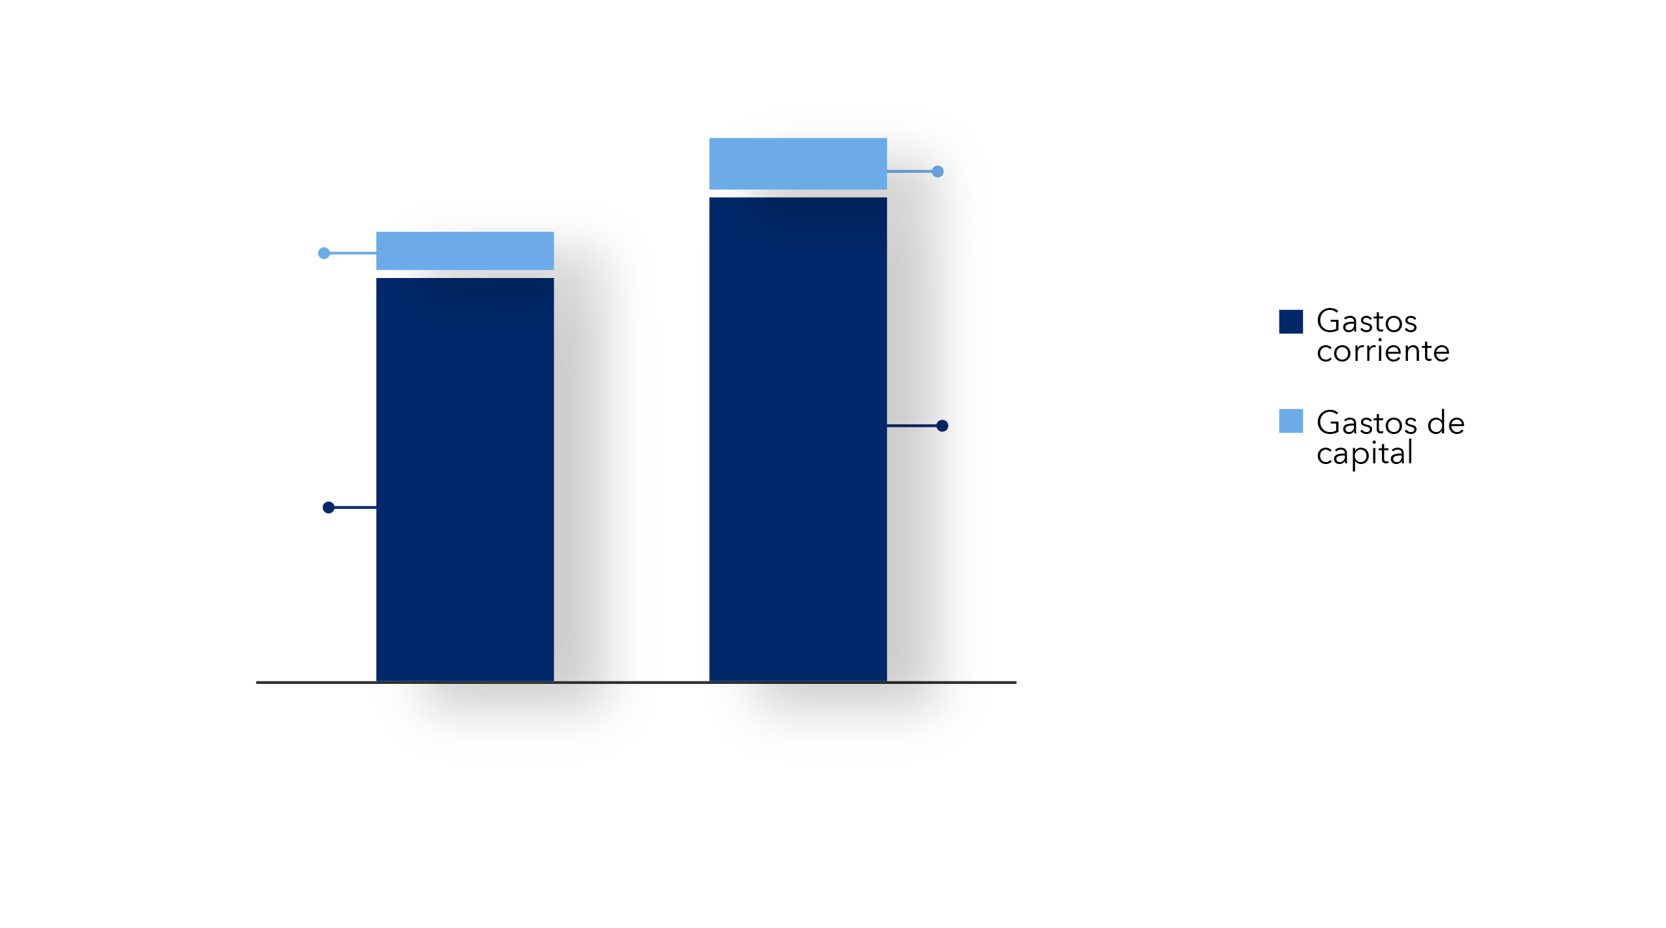
2022
509,632.2
61,327.5
443,511.8
46,837.9
2023

Notas: Cifras preliminares.
Fuente: Elaborado con datos del Sistema de Gestión de la Información Financiera (SIGEF).

Mapa 1
 | MINISTERIO DE HACIENDA
 | DIRECCIÓN GENERAL DE PRESUPUESTO
 | DIRECCIÓN DE ESTUDIOS ECONÓMICOS Y SEGUIMIENTO FINANCIERO

Mapa 1. Inversión Pública por Provincia Enero - Junio 2023 Valores en RD$ millones

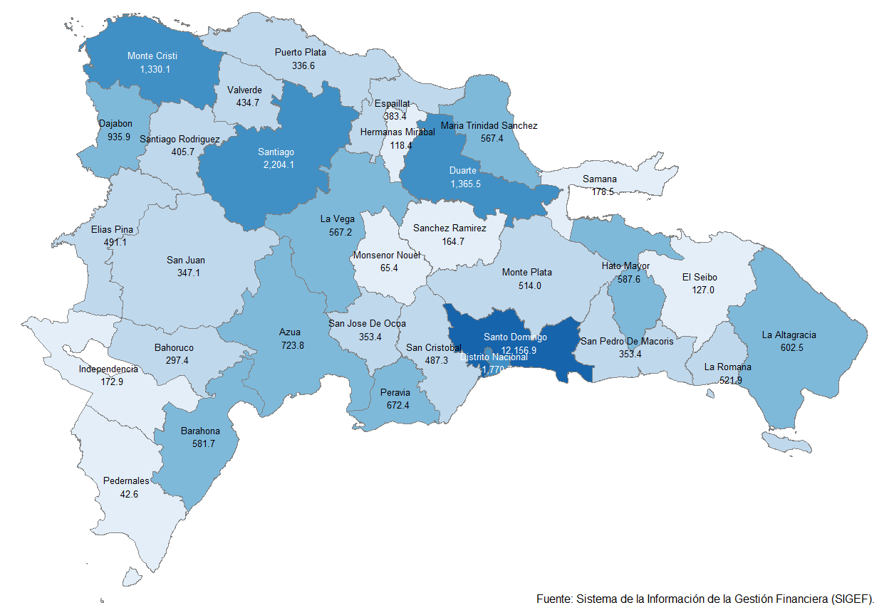

 | Notas: Cifras preliminares.
 | Fuente: Elaboración propia con datos del Sistema de Gestión de la Información Financiera (SIGEF).

Gráfico 15
 |  |  | MINISTERIO DE HACIENDA
 |  |  | DIRECCIÓN GENERAL DE PRESUPUESTO
 |  |  | DIRECCIÓN DE ESTUDIOS ECONÓMICOS Y SEGUIMIENTO FINANCIERO

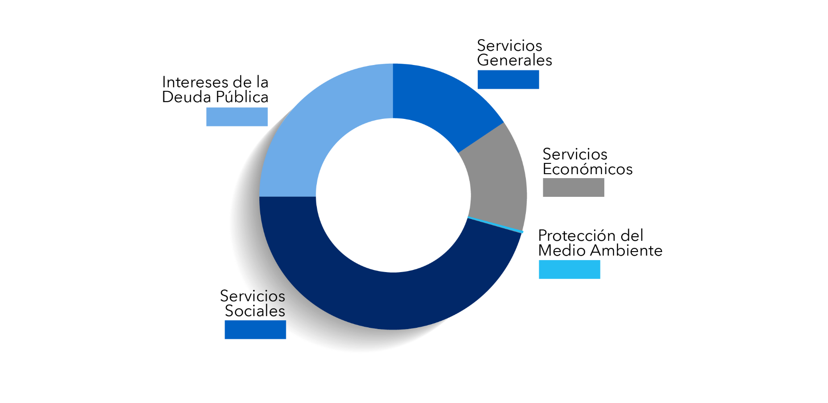
15.4%
17.6%
43.1%
23.4%
0.6%
 |  | Gráfico 15. Distribución del Gasto por Clasificación Funcional (Enero-junio 2023)

Servicios Sociales | 43.1%
Intereses de la Deuda Pública | 23.4%
Servicios Económicos | 17.6%
Servicios Generales | 15.4%
Protección del Medio Ambiente | 0.6%
Blank | 100.0%

 |  |  | Notas: Cifras preliminares.
 |  |  | 1. Fecha de imputación al 30/06/2023 // Fecha de registro al 05/07/2023
 |  |  | 2. Se utilizó el PIB del Panorama Macroeconómico actualizado al 06 de Junio 2023, elaborado por el Ministerio de Economía Planificación y Desarrollo
 |  |  | Fuente: Sistema de Información de la Gestión Financiera (SIGEF).

